手順書
操作手順書 |  |  |  |  | 作成日時：2019/10/23-15:01:01

 | １．操作環境

 |  |  | シナリオファイル名 | C:\Users\Administrator\Desktop\動作確認手順\請求締め.winsnr

 | ２．操作手順

 |  | ２．１．シナリオ：請求締め
 |  |  | ２．１．１．OSqlEDit |  |  | 確認日 | 結果
 |  |  | 画面 | select TOKSMEDT from TOKMTA where TOKCD = 'ﾆ1843'
 |  |  | 操作内容 | 上記SQLを実行し、出力結果が「20190715」になることを確認します。

 |  |  | ２．１．2．[請求締め]ウィンドウ |  |  | 確認日 | 結果
 |  |  | 画面 | 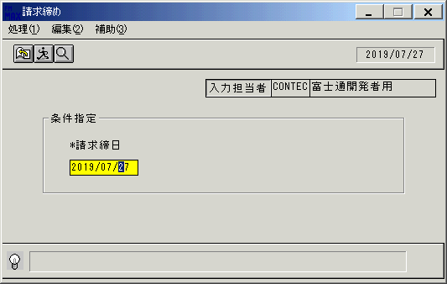
 |  |  | 操作内容 | 「請求締め」ウィンドウを初期画面表示します。「請求締日」を入力して実行ボタンをクリックします。

 |  |  | ２．１．3．[請求締め]ウィンドウ - [請求締め]ウィンドウ |  |  | 確認日 | 結果
 |  |  | 画面 | 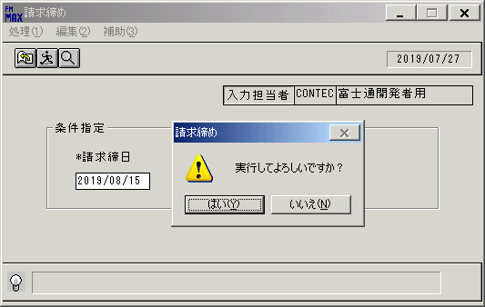
 |  |  | 操作内容 | 「はい」をクリックします。

 |  |  | ２．１．4．[請求締め]ウィンドウ - [請求締め]ウィンドウ |  |  | 確認日 | 結果
 |  |  | 画面 | 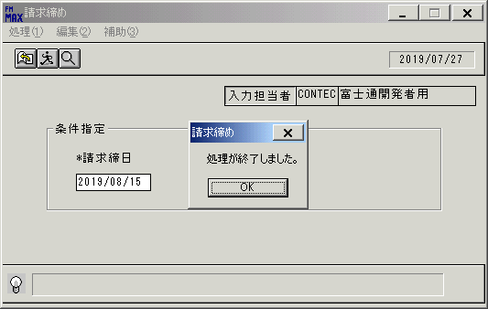
 |  |  | 操作内容 | 「OK」をクリックします。

 |  |  | ２．１．5．[請求締め]ウィンドウ - [請求締め]ウィンドウ |  |  | 確認日 | 結果
 |  |  | 画面 | 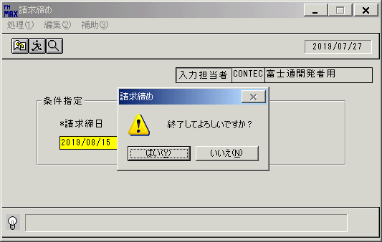
 |  |  | 操作内容 | 終了ボタンをクリックし、「はい」をクリックしウィンドウを閉じます。

 |  |  | ２．１．6．OSqlEDit |  |  | 確認日 | 結果
 |  |  | 画面 | select TOKSMEDT from TOKMTA where TOKCD = 'ﾆ1843'
 |  |  | 操作内容 | 上記SQLを実行し、出力結果が「20190815」になることを確認します。

画面ﾚｲｱｳﾄ
画面レイアウト |  |  |  |  |  |  |  |  |  |  |  |  |  | 名称 |  | 請求締更新 |  |  |  |  |  |  | 名称 |  |  |  |  |  |  |  |  |  |  |  | 変更履歴 |  | Ｖｅｒ． | 年月日 |  |  | 作成者 |  | Ｖｅｒ． | 年月日 | 作成者
 |  |  |  |  |  |  |  |  |  |  |  |  |  |  |  |  |  |  |  |  |  |  |  |  |  |  |  |  |  |  |  |  |  |  |  |  | 2.00 | 2007-01-28 |  |  | FJCL)齊藤
 |  |  |  |  |  |  |  |  |  |  |  |  |  | ＩＤ |  | SEIFP51 |  |  |  |  |  |  | ＩＤ

 |  |  |  |  |  |  |  |  |  |  |  |  |  |  |  |  |  |  |  |  |  |  |  |  |  |  |  |  |  |  |  |  |  | ＜利用部門＞
 |  |  |  |  |  |  |  |  |  |  |  |  |  |  |  |  |  |  |  |  |  |  |  |  |  |  |  |  |  |  |  |  |  |  | ・管理者

 |  |  |  |  |  |  |  |  |  |  |  |  |  |  |  |  |  |  |  |  |  |  |  |  |  |  |  |  |  |  |  |  |  | ＜用途／目的＞
 |  |  |  |  |  |  |  |  |  |  |  |  |  |  |  |  |  |  |  |  |  |  |  |  |  |  |  |  |  |  |  |  |  |  | ・得意先の締日に応じて、締処理を行う。
 |  |  |  |  |  |  |  |  |  |  |  |  |  |  |  |  |  |  |  |  |  |  |  |  |  |  |  |  |  |  |  |  |  |  | ・保守等の役務完了基準の受注の場合、売上予定日が
 |  |  |  |  |  |  |  |  |  |  |  |  |  |  |  |  |  |  |  |  |  |  |  |  |  |  |  |  |  |  |  |  |  |  | 締日に該当する場合、得意先の売上を自動的に行う。
 |  |  |  |  |  |  |  |  |  |  |  |  |  |  |  |  |  |  |  |  |  |  |  |  |  |  |  |  |  |  |  |  |  |  | ・前受金の消込処理を行う。
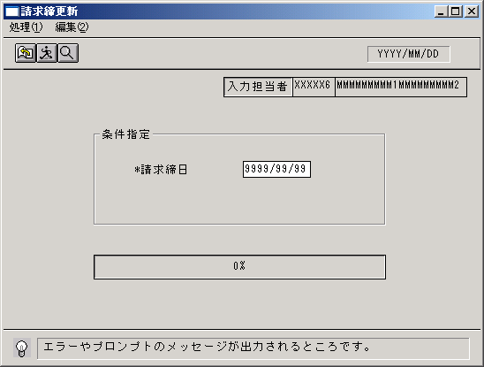
 |  |  |  |  |  |  |  |  |  |  |  |  |  |  |  |  |  |  |  |  |  |  |  |  |  |  |  |  |  |  |  |  |  | ＜機能＞
 |  |  |  |  |  |  |  |  |  |  |  |  |  |  |  |  |  |  |  |  |  |  |  |  |  |  |  |  |  |  |  |  |  |  | ・指定した締日と一致する得意先のマスタ情報に
 |  |  |  |  |  |  |  |  |  |  |  |  |  |  |  |  |  |  |  |  |  |  |  |  |  |  |  |  |  |  |  |  |  |  | 締日を更新する。
 |  |  |  |  |  |  |  |  |  |  |  |  |  |  |  |  |  |  |  |  |  |  |  |  |  |  |  |  |  |  |  |  |  |  |  | ※各入力画面で処理した締日以前の伝票登録、
 |  |  |  |  |  |  |  |  |  |  |  |  |  |  |  |  |  |  |  |  |  |  |  |  |  |  |  |  |  |  |  |  |  |  |  | 訂正等を不可とする。

 |  |  |  |  |  |  |  |  |  |  |  |  |  |  |  |  |  |  |  |  |  |  |  |  |  |  |  |  |  |  |  |  |  | ＜検索画面＞
 |  |  |  |  |  |  |  |  |  |  |  |  |  |  |  |  |  |  |  |  |  |  |  |  |  |  |  |  |  |  |  |  |  | № |  | 項目 |  |  |  | 機能 |  |  |  |  |  | №
 |  |  |  |  |  |  |  |  |  |  |  |  |  |  |  |  |  |  |  |  |  |  |  |  |  |  |  |  |  |  |  |  |  |  |  | [HEAD]
 |  |  |  |  |  |  |  |  |  |  |  |  |  |  |  |  |  |  |  |  |  |  |  |  |  |  |  |  |  |  |  |  |  | 1 |  | 請求締日 |  |  |  | カレンダーを起動 |  |  |  |  |  | 09

＜フレーム仕様＞ ［明細行数 →１行］ ［スクロール → 無し］ |  |  |  |  |  |  |  |  |  |  |  |  |  |  |  |  |  |  |  |  |  |  |  |  |  |  |  |  |  | ＜備 考＞

画面項目説明書 |  |  |  |  |  |  |  |  |  |  |  |  |  | 名称 |  | 請求締更新 |  |  |  |  |  |  | 名称 |  |  |  |  |  |  |  |  |  |  |  | 変更履歴 |  | Ｖｅｒ． | 年月日 |  |  | 作成者 |  | Ｖｅｒ． | 年月日 | 作成者
 |  |  |  |  |  |  |  |  |  |  |  |  |  |  |  |  |  |  |  |  |  |  |  |  |  |  |  |  |  |  |  |  |  |  |  |  | 2.00 | 2007-01-28 |  |  | FJCL)齊藤
 |  |  |  |  |  |  |  |  |  |  |  |  |  | ＩＤ |  | SEIFP51 |  |  |  |  |  |  | ＩＤ

 | 項目群 |  | NO |  | 入出力項目名 |  |  |  |  |  |  |  | 入力 |  |  |  | 表示 | 属性 | 表示桁 | 入力桁 |  |  |  | 項 目 説 明
 |  |  |  |  |  |  |  |  |  |  |  |  | 必須 |  | 任意 |  |  |  |  |  | ①

 | ヘッダ部 |  | 1 |  | 請求締日 |  |  |  |  |  |  |  | ○ |  |  |  |  | 9 | 8 | 8 |  |  |  | 請求締の対象とする日付を指定する。
 |  |  | 2 |  | 入力担当者（ｺｰﾄﾞ） |  |  |  |  |  |  |  |  |  |  |  | ○ | X | 6 |  |  |  |  | ログインした担当者コードを表示。
 |  |  | 3 |  | 入力担当者（名称） |  |  |  |  |  |  |  |  |  |  |  | ○ | NX | 20 |  | ○ |  |  | ログインした担当者コードの名称を担当者マスタより表示。
 |  |  |  |  |  |  |  |  |  |  |  |  |  |  |  |  |  |  |  |  | ① | 担当者M

 |  | ※１ 処理内容について
 |  |  | 【伝票の取扱】 |  |  |  |  |  |  |  |  |  |  |  |  |  |  |  |  |  |  |  |  |  | 【保守等の自動売上】
 |  |  |  |  |  |  |  |  |  | ４月 |  |  |  |  |  |  |  |  |  |  |  |  |  |  |  |  |  |  |  |  | ４月 |  |  |  |  |  |  | ５月
 |  |  |  |  |  |  |  |  |  |  | 締日 |  |  |  |  |  |  |  |  |  |  |  |  |  |  |  |  |  |  |  |  | 締日 |  |  |  |  |  |  |  |  |  | 締日

 |  |  |  |  |  |  | 営業日 |  |  |  | 20日 |  |  |  |  |  |  |  |  |  |  |  |  |  |  | 営業日 |  |  |  | 18日 |  | 20日 |  |  |  |  |  |  |  |  |  | 20日

保守
受注
 |  |  |  |  |  |  |  |  |  |  | 登録日:18日 |  |  |  |  |  |  |  |  |  |  |  |  |  |  |  |  |  |  |  |  | 1年契約 →ひと月毎12明細の受注を登録
 |  |  |  |  |  |  |  |  |  |  | 計上日:18日 |  |  |  |  |  |  |  |  |  |  |  |  |  |  |  |  |  |  |  |  | 金額60万

 |  |  |  |  | ＜4/20請求締前＞ |  |  |  |  |  |  |  |  |  |  |  |  |  |  |  |  |  |  |  |  | ＜4/20締更新時＞
 |  |  |  |  |  | ・4/20以前の新規伝票登録→可 |  |  |  |  |  |  |  |  |  |  |  |  |  |  |  |  |  |  |  |  | ・売上予定日が3/21～4/20の明細を自動売上計上、残額は55万円
 |  |  |  |  |  | ・4/20以前の伝票訂正→可、計上日により請求計上月を判断
 |  |  |  |  | ＜4/20請求締後＞ |  |  |  |  |  |  |  |  |  |  |  |  |  |  |  |  |  |  |  |  | ＜5/20締更新時＞
 |  |  |  |  |  | ・4/20以前の新規伝票登録→不可 |  |  |  |  |  |  |  |  |  |  |  |  |  |  |  |  |  |  |  |  | ・売上予定日が4/21～5/20の明細を自動売上計上、残額は50万円
 |  |  |  |  |  | ・4/20以前の伝票訂正→可、5/20締の対象とし赤、黒伝票を起票
 |  |  |  |  |  |  |  |  |  |  |  | 但し計上日の4/20以前の入力は不可
 |  |  |  |  |  |  |  |  |  |  |  |  |  |  |  |  |  |  |  |  |  |  |  |  | 【前受金の自動消込】
 |  |  |  |  |  |  |  |  |  |  |  |  |  |  |  |  |  |  |  |  |  |  |  |  |  |  |  |  |  |  |  |  | ４月 |  |  |  |  |  | ５月
 |  |  |  |  |  |  |  |  |  |  |  |  |  |  |  |  |  |  |  |  |  |  |  |  |  |  |  |  |  |  |  | 締日 |  |  |  |  |  |  |  |  |  | 締日

前受
入金
 |  |  |  |  |  |  |  |  |  |  |  |  |  |  |  |  |  |  |  |  |  |  |  |  |  | 営業日 |  |  |  | 18日 |  | 20日 |  |  |  |  |  |  |  |  |  | 20日
 |  | ※２ チェック項目
 |  |  |  | ① |  | 入力した請求締日に対し、更新対象となる得意先において、
 |  |  |  |  |  | 入力された日付よりも新しい日付がすでに登録されている場合はエラーとし、再入力を促す。 |  |  |  |  |  |  |  |  |  |  |  |  |  |  |  |  |  |  |  |  |  |  |  |  |  | 金額100万

 |  |  |  |  |  | Ex.)請求締日に4/20と入力。
 |  |  |  |  |  |  |  | →20締の得意先マスタの締日に5/20が登録されている。 |  |  |  |  |  |  |  |  |  |  |  |  |  |  |  |  |  |  |  | ＜4/20の締更新時＞ |  |  |  |  |  |  |  |  |  | ＜5/20の締更新時＞
 |  |  |  |  |  |  |  |  | →ｴﾗｰﾒｯｾｰｼﾞを表示。 |  |  |  |  |  |  |  |  |  |  |  |  |  |  |  |  |  |  |  | ・売上日が4/20以前の売上明細を対象に |  |  |  |  |  |  |  |  |  | ・売上日が5/20以前の売上明細を対象に
 |  |  |  |  |  |  |  |  |  |  |  |  |  |  |  |  |  |  |  |  |  |  |  |  |  |  |  |  | 消込処理が行われる。 |  |  |  |  |  |  |  |  |  | 消込処理が行われる。

